상품제안서
[파카]조터볼펜+샤프SET | 상품코드: S03533

 |  |  |  |  |  |  | 02-713-8555 | www.synergygift.co.kr
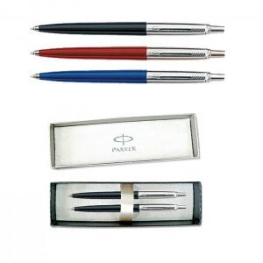

【상세/제작정보】

【인쇄/포장옵션】 | 레이저 / 포장지포장

【공급단가】 | 수량 | 100~ | 300~ | 500~ | 1,000~ | 3,000~
*VAT별도 | 단가 | 22,140원 | 21,320원 | 20,500원 | 19,680원 | 19,180원

【상품 URL】 | https://www.synergygift.co.kr:443/src/goods_detail.php?gdno=12166

